planning prévi annuel
mercredi colorés manuellement | pour créer MFC

la formule pour la mfc est =joursem($c1:2)=3
va voir dans l'aide la syntaxe de joursem().
Cette fonction renvoie le N0 de jour de la semaine
lundi = 1
mardi = 2
mercredi = 3
etc...
elle est donc vrai pour si la date de la cellule est celle d'un mercredi
2021-01-18 | 2021-01-18
2021-01-20 | 2021-01-20
2021-01-21 | 2021-01-21

2021-01-27 | 2021-01-27
2021-01-28 | 2021-01-28

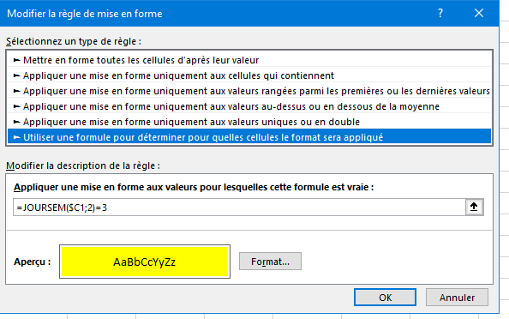
2021-02-03 | 2021-02-03
2021-02-04 | 2021-02-04

2021-02-10 | 2021-02-10
2021-02-11 | 2021-02-11

2021-02-17 | 2021-02-17
2021-02-18 | 2021-02-18

2021-02-24 | 2021-02-24
2021-02-25 | 2021-02-25

2021-03-03 | 2021-03-03
2021-03-04 | 2021-03-04

2021-03-10 | 2021-03-10
2021-03-11 | 2021-03-11

2021-03-17 | 2021-03-17
2021-03-18 | 2021-03-18

2021-03-24 | 2021-03-24
2021-03-25 | 2021-03-25

2021-03-31 | 2021-03-31
2021-04-01 | 2021-04-01

2021-04-07 | 2021-04-07
2021-04-08 | 2021-04-08

2021-04-14 | 2021-04-14
2021-04-15 | 2021-04-15

2021-04-21 | 2021-04-21
2021-04-22 | 2021-04-22

2021-04-28 | 2021-04-28
2021-04-29 | 2021-04-29

2021-05-05 | 2021-05-05
2021-05-06 | 2021-05-06

2021-05-12 | 2021-05-12
2021-05-13 | 2021-05-13

2021-05-19 | 2021-05-19
2021-05-20 | 2021-05-20

2021-05-26 | 2021-05-26
2021-05-27 | 2021-05-27

2021-06-02 | 2021-06-02
2021-06-03 | 2021-06-03

2021-06-09 | 2021-06-09
2021-06-10 | 2021-06-10

2021-06-16 | 2021-06-16
2021-06-17 | 2021-06-17

2021-06-23 | 2021-06-23
2021-06-24 | 2021-06-24

2021-06-30 | 2021-06-30
2021-07-01 | 2021-07-01

2021-07-07 | 2021-07-07
2021-07-08 | 2021-07-08

2021-07-14 | 2021-07-14
2021-07-15 | 2021-07-15

2021-07-21 | 2021-07-21
2021-07-22 | 2021-07-22

2021-07-28 | 2021-07-28
2021-07-29 | 2021-07-29

2021-08-18 | 2021-08-18
2021-08-19 | 2021-08-19

2021-08-25 | 2021-08-25
2021-08-26 | 2021-08-26

2021-09-01 | 2021-09-01
2021-09-02 | 2021-09-02

2021-09-08 | 2021-09-08
2021-09-09 | 2021-09-09

2021-09-15 | 2021-09-15
2021-09-16 | 2021-09-16

2021-09-22 | 2021-09-22
2021-09-23 | 2021-09-23

2021-09-29 | 2021-09-29
2021-09-30 | 2021-09-30

2021-10-06 | 2021-10-06
2021-10-07 | 2021-10-07

2021-10-13 | 2021-10-13
2021-10-14 | 2021-10-14

2021-10-20 | 2021-10-20
2021-10-21 | 2021-10-21

2021-10-27 | 2021-10-27
2021-10-28 | 2021-10-28

2021-11-03 | 2021-11-03
2021-11-04 | 2021-11-04

2021-11-10 | 2021-11-10
2021-11-11 | 2021-11-11

2021-11-17 | 2021-11-17
2021-11-18 | 2021-11-18

2021-11-24 | 2021-11-24
2021-11-25 | 2021-11-25

2021-12-01 | 2021-12-01
2021-12-02 | 2021-12-02

2021-12-08 | 2021-12-08
2021-12-09 | 2021-12-09

2021-12-15 | 2021-12-15
2021-12-16 | 2021-12-16

2021-12-22 | 2021-12-22
2021-12-23 | 2021-12-23

2021-12-29 | 2021-12-29
2021-12-30 | 2021-12-30

2022-01-05 | 2022-01-05
2022-01-06 | 2022-01-06

